Chi tiết địa chất
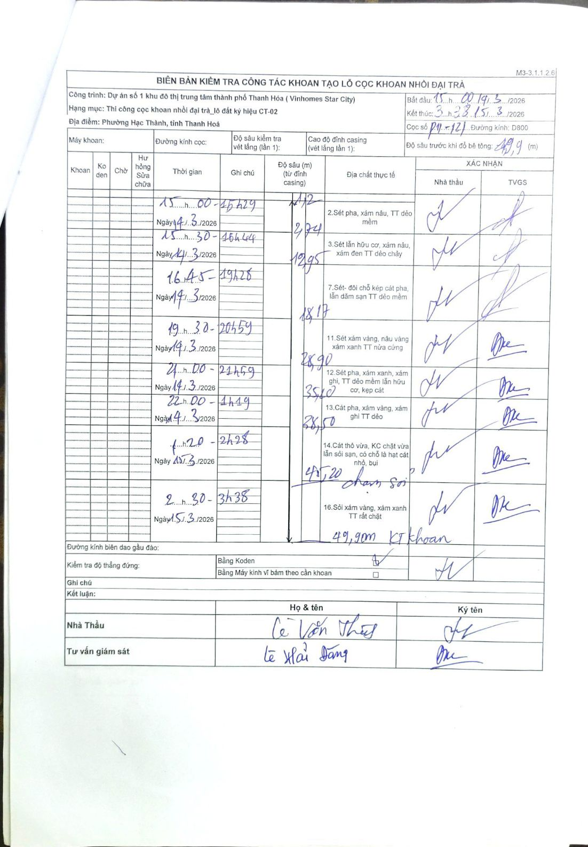
Dự án | Dự án số 1 khu đô thị trung tâm thành phố Thanh Hóa ( Vinhomes Star City)
Hạng mục | Thi công cọc khoan nhồi đại trà_lô đất ký hiệu CT-02
Tên bộ phận | Phường Hạc Thành, tỉnh Thanh Hoá
Số hiệu cọc | P11-121
Biên bản số | M3-3.1.1.2.6
Đường kính | D800
Bắt đầu thi công | 15:00 14/03/2026
Kết thúc thi công | 03:38 15/03/2026

Địa chất TT | Đường kính | Mô tả lớp thiết kế | Từ (h) | Đến (h) | Cao độ từ | Cao độ đến | T.Gian (h) | Dài (m) | V (m/h) | Ghi chú
1 | D800 | Sét pha, xám nâu, TT dẻo mềm | 15:00 14/03/2026 | 15:29 14/03/2026 | -1.12 | -2.74 | 0.48 | 1.62 | 3.35
2 | D800 | Sét lẫn hữu cơ, xám nâu, xám đen TT dẻo chảy | 15:30 14/03/2026 | 16:44 14/03/2026 | -2.74 | -12.95 | 1.23 | 10.21 | 8.28
3 | D800 | Sét- đôi chỗ kẹp cát pha, lẫn dăm sạn TT dẻo mềm | 16:45 14/03/2026 | 19:28 14/03/2026 | -12.95 | -18.17 | 2.72 | 5.22 | 1.92
4 | D800 | Sét xám vàng, nâu vàng xám xanh TT nửa cứng | 19:30 14/03/2026 | 20:59 14/03/2026 | -18.17 | -28.9 | 1.48 | 10.73 | 7.23
5 | D800 | Sét pha, xám xanh, xám ghi, TT dẻo mềm lẫn hữu cơ, kẹp cát | 21:00 14/03/2026 | 21:59 14/03/2026 | -28.9 | -35.1 | 0.98 | 6.2 | 6.31
6 | D800 | Cát pha, xám vàng, xám ghi TT dẻo | 22:00 14/03/2026 | 01:19 15/03/2026 | -35.1 | -38.5 | 3.32 | 3.4 | 1.03
7 | D800 | Cát thô vừa, KC chặt vừa lẫn sỏi sạn, có chỗ là hạt cát nhỏ, bụi chạm sỏi | 01:20 15/03/2026 | 02:28 15/03/2026 | -38.5 | -45.2 | 1.13 | 6.7 | 5.91
8 | D800 | Sỏi xám vàng, xám xanh TT rất chặt | 02:30 15/03/2026 | 03:38 15/03/2026 | -45.2 | -49.9 | 1.13 | 4.7 | 4.15 | KT khoan

ẢNH BIÊN BẢN GỐC

